QDL
Dimensionamento de Cálculos Do luminotécnico
Quadro | Nº do circuito | Área | Tensão (V) | Método de Instalação | Método de Referência | Nº de luminárias | Potência Lum. (VA) | Demanda (VA) | Ip (A) | FP | Método de instalação se escolhe da tabela dos slides de ampacidade, isso seria a norma 5410
QDL0 | L0 | SUBESTAÇÃO | 220 | 33 | B1 | 5 | 500 | 2500 | 11.36 | 0.95 | Em função da elevada altura de 7,0m, dos ambientes adota o método 13 pois tem: livre circulação e ventilação no topo, manutenção em grande altura. Em altura baixas como 3 m pode adotar o método 7. A subestação pode adotar o método 33 pois: Interligação do Transformador com o QGBT para cabos pelo Piso, acomoda cabos grandes e pesados
QDL1 | L1 | SALA DE CALDEIRAS | 220 | 13 | F | 4 | 440 | 1760 | 8.00 | 0.85
QDL2 | L2 | COMPRESSOR (BOMBAS E PRENSA) | 220 | 13 | F | 6 | 440 | 2640 | 12.00 | 0.85
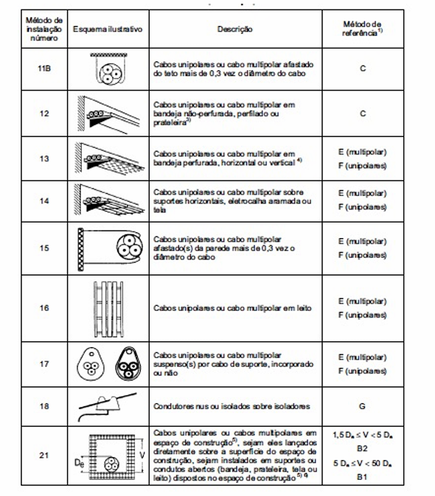
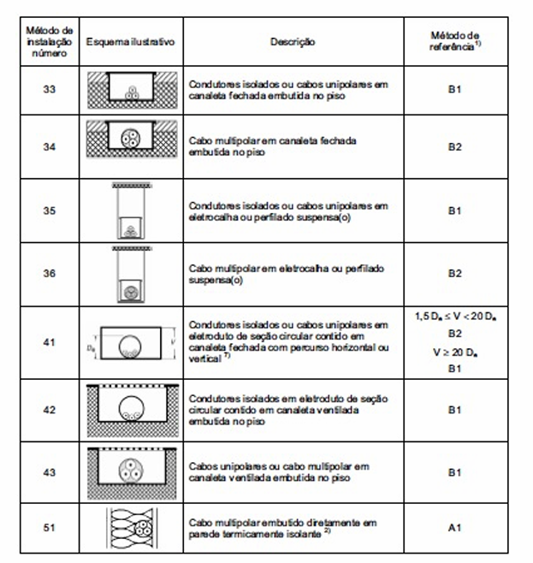
QDL3 | L3 | DEPÓSITO DE CARCAÇAS | 220 | 13 | F | 6 | 440 | 2640 | 12.00 | 0.85
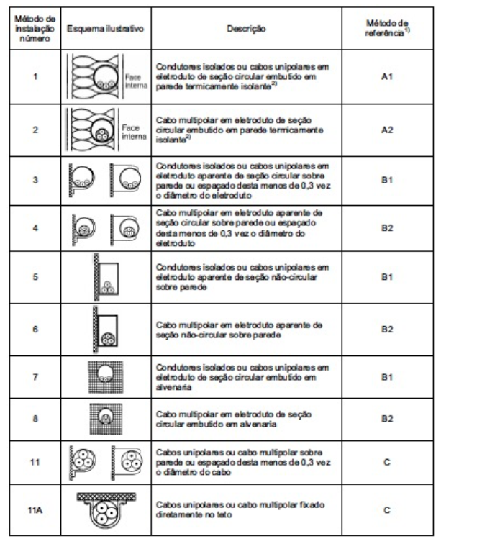
QDL4 | L4 | RASPA | 220 | 13 | F | 6 | 440 | 2640 | 12.00 | 0.85
 | L5 | RASPA | 220 | 13 | F | 6 | 440 | 2640 | 12.00 | 0.85
 | L6
 | L7
 | L8
 | L9
 | L10
 | L11
 | L12
 | L13
 | L14
 | L15
 | L16
 | L17
QDL5 | L18
QDL6 | L19
 | L20
QDL7 | L21

 |  |  |  |  |  |  |  |  |  |  | Método de referencia: Adotar método F(unipolares pois Lançar 3 ou 4 cabos unipolares separados (um para cada fase/neutro) torna a montagem física viável na infraestrutura aérea, cada cabo possui sua própria superfície externa de isolação em contato direto com o ar em circulação

 |  |  |  |  |  |  |  |  |  |  | OS CIRCUITO DAS RASPA, RECAPAGEM DEVEM: Dividir os circuitos cuja demanda deeem mais de 4500 VA pois ajuda na distribuição. A NBR 5410 (item 9.5.2) recomenda que circuitos terminais de iluminação industrial não sobrecarreguem o disjuntor de proteção. Em 220V, a corrente total seria de 32 A, exigindo fiação de 6mm ou mais e disjuntores elevados, o que foge do padrão eficiente para linhas de iluminação

QDL-FATOR CORREÇÃO
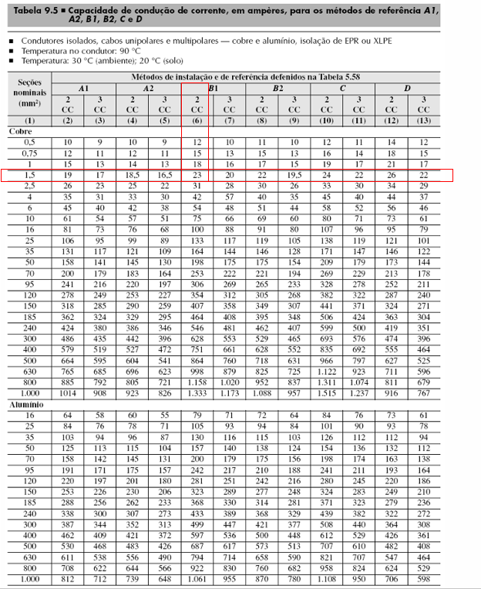
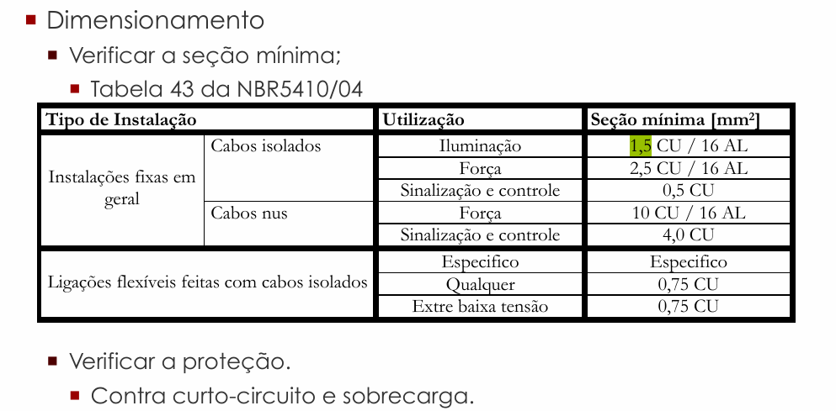
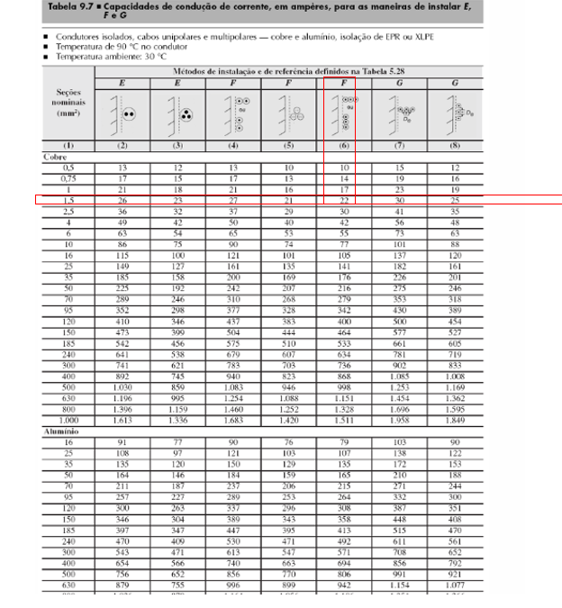
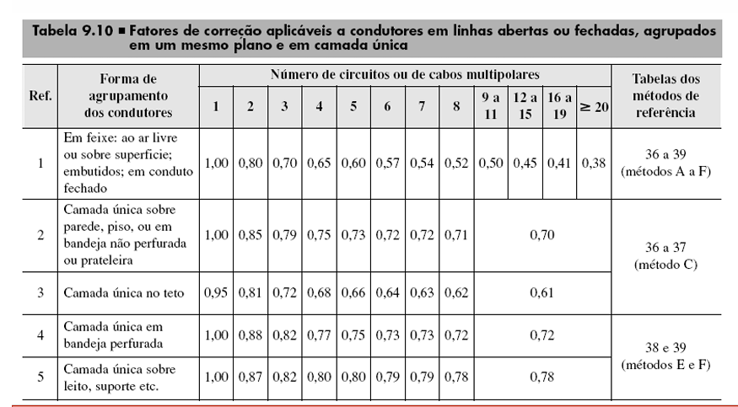
Fatores de correção
Quadro | Nº do circuito | Área | Circuitos agrupados | Método de Instalação | Método de Referência | Ref (tabela 9.10) | Cabos multipolares | Fator de agrupamento | Fator de temperatura (45º) | Fator de harmônicos | Isolação | Ip (A) | Ip' (A) | Iz (A) | Iz' |  | FATOR DE AGRUPAMENTO PEGO POR CABOS MULTIPOLARES: SUBESTAÇÃO usa referencia 1 (é embutido a instalação 33). SALA DE CALDEIRAS+ COMPRESSOR DEPOISITO DE CARCAÇAS+RASPA usa referencia 4 (bandeja perfurada é 13)
QDL0 | L0 | SUBESTAÇÃO | 1 | 33 | B1 | 1 | 1 | 1 | 0.87 | 1.15 | EPR ou XLPE | 11.36 | 15.02 | 23.00 | 20.01
QDL1 | L1 | SALA DE CALDEIRAS | 1 | 13 | F | 4 | 1 | 1 | 0.87 | 1.15 | EPR ou XLPE | 8.00 | 10.57 | 22.00 | 19.14
QDL2 | L2 | COMPRESSOR (BOMBAS E PRENSA) | 1 | 13 | F | 4 | 1 | 1 | 0.87 | 1.15 | EPR ou XLPE | 12.00 | 15.86 | 22.00 | 19.14
QDL3 | L3 | DEPOSITO DE CARCAÇAS | 1 | 13 | F | 4 | 1 | 1 | 0.87 | 1.15 | EPR ou XLPE | 12.00 | 15.86 | 22.00 | 19.14
QDL4 | L4 | RASPA | 2 | 13 | F | 4 | 2 | 0.88 | 0.87 | 1.15 | EPR ou XLPE | 12.00 | 18.03 | 30.00 | 22.97
 | L5 | RASPA | 2 | 13 | F | 4 | 2 | 0.88 | 0.87 | 1.15 | EPR ou XLPE | 12.00 | 18.03 | 30.00 | 22.97
 | L6
 | L7
 | L8
 | L9
 | L10
 | L11
 | L12
 | L13
 | L14
 | L15
 | L16
 | L17
QDL5 | L18
QDL6 | L19
 | L20
QDL7 | L21

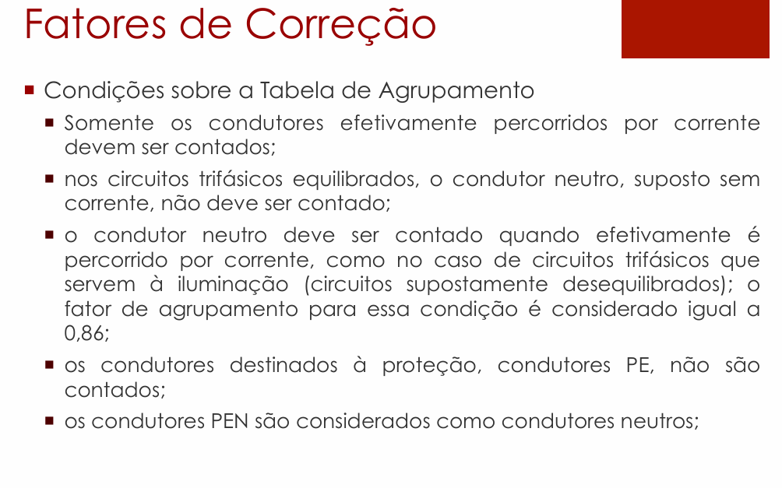
 |  | Método de Instalação
 |  | 33
 |  | 13
 |  | 13
 |  | 13
 |  | 13
 |  | 13

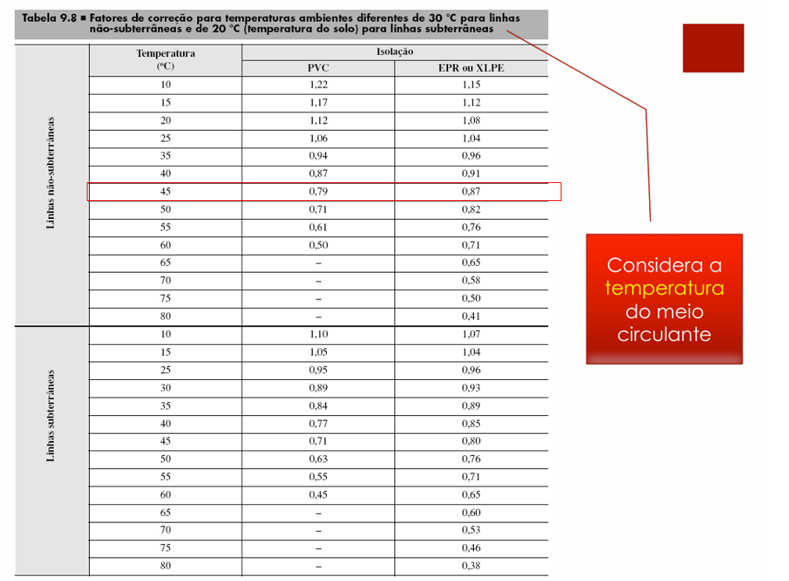

 |  |  |  |  |  |  |  |  |  |  |  |  |  |  |  | Fator de Correção - Temperatura
 |  |  |  |  |  |  |  |  |  |  |  |  |  |  |  | Temperatura | PVC | EPR ou XLPE
 |  |  |  |  |  |  |  |  |  |  |  |  |  |  |  | 45 | 0.79 | 0.87

 |  |  |  |  |  |  |  |  |  |  |  |  |  |  |  | Adota cabos EPR OU XLPE para ambientes mais nocivos (quentes, sujos, alta concentração de cabos) como: Sala de Caldeiras, Compressor (Bombas e Prensa), Depósito de Carcaças e Raspa, Recapagem, Subestação. Ambientes comuns como: Sala de Produto, Controle de Qualidade, Banheiro (Vestuário) e Escritório adota cabos PVC

 |  |  |  |  |  |  |  |  |  |  |  |  |  |  |  | FATOR HARMONICO: ADOTAR 1,15, O valor 1,15 é utilizado porque se trata de um fator de majoração aplicado quando há presença de 3º harmônico (entre 15% e 35%) em sistemas de iluminação e cargas não lineares (como reatores eletrônicos e lâmpadas LED).

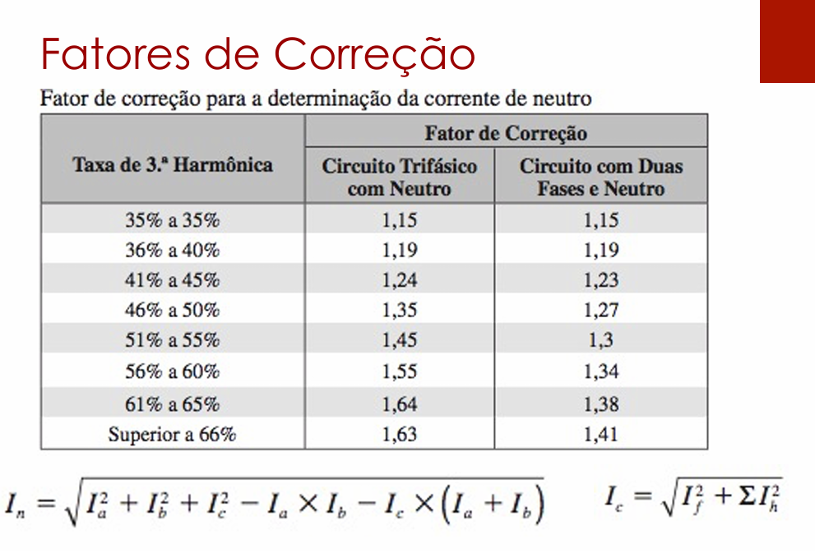

 |  |  |  |  |  |  |  |  |  |  |  |  |  |  |  | Ip' (A)

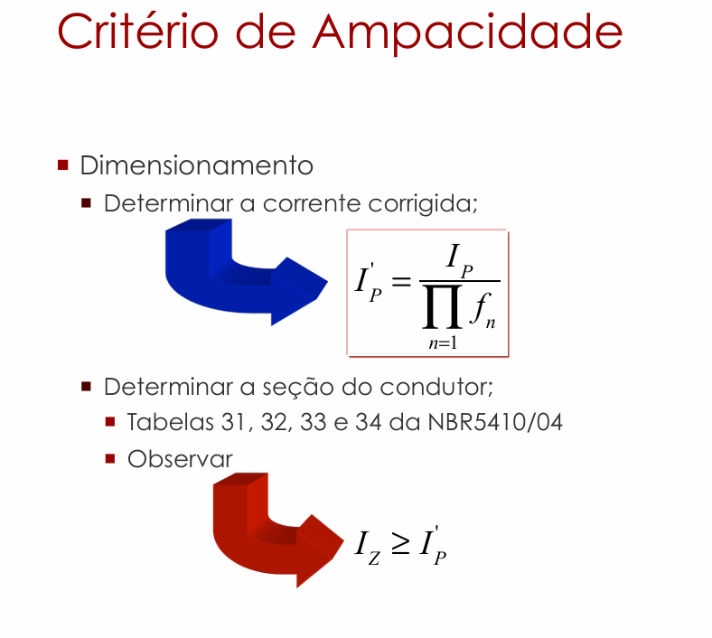

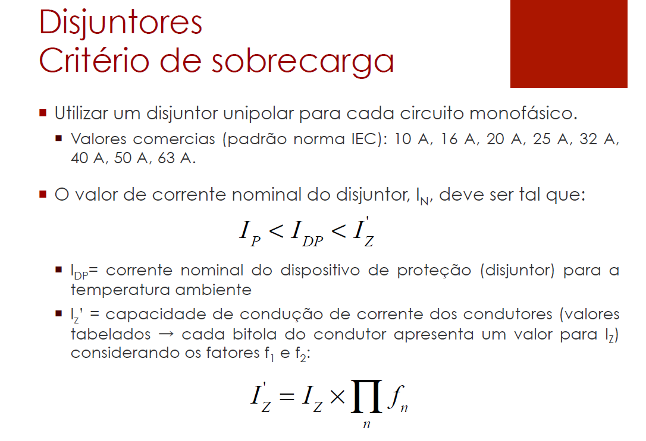

 |  |  |  |  |  |  |  |  |  |  |  |  |  | I_I (negocio do denominador) é produtorio no denominador: Ele indica que você deve multiplicar todos os fatores de correção entre si e dividir a corrente de projeto Ip por esse resultado.

 |  |  |  |  |  |  |  |  |  |  |  |  |  |  |  | pergunta calculo de Ip'
 |  |  |  |  |  |  |  |  |  |  |  |  |  |  |  | PERGUNTA CALCULO DE Iz' existe?

 |  |  |  |  |  |  |  |  |  |  |  |  |  |  |  | Iz são os valores de corrente das tabelas que depende do tipo de isolação e instalação. Também verificar a seção minima na tabela que é 1,5. Caso da raspa a corrente Ip' deu 18,03A perto do limite que é 22A por segurança adota o debaixo que é 30, adota tipo uns 10 a 30% de segurança

SEÇÃO CONDUTORES
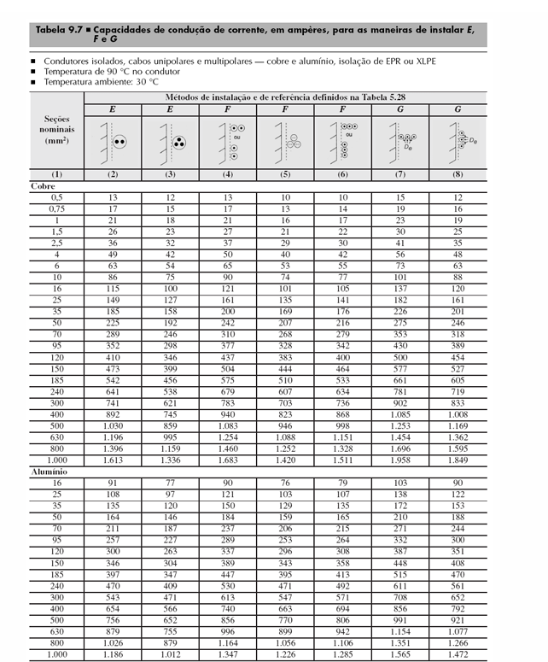
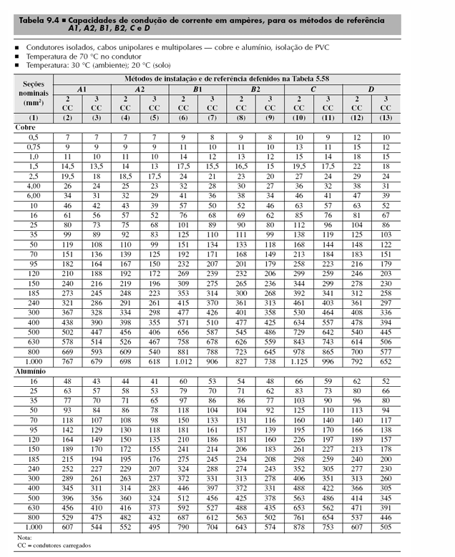
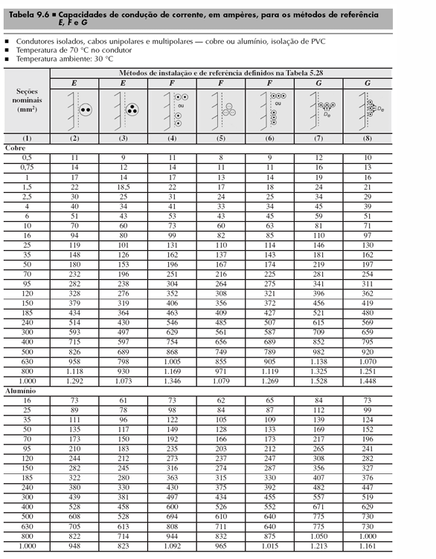
Seção dos condutores (mm²)
Quadro | Nº do circuito | Área | Cabos multipolares | Circuitos agrupados | Condutores carregados CC | Isolação | Método de Instalação | Método de Referência | Fase | Neutro | Terra | Adota Seções nominais os escolhido la em FATOR CORREÇÃO, as seções nominais
QDL0 | L0 | SUBESTAÇÃO | 1 | 1 | 2 | EPR ou XLPE | 33 | B1 | 1.5 | 1.5 | 1.5
QDL1 | L1 | SALA DE CALDEIRAS | 1 | 1 | 2 | EPR ou XLPE | 13 | F | 1.5 | 1.5 | 1.5
QDL2 | L2 | COMPRESSOR (BOMBAS E PRENSA) | 1 | 1 | 2 | EPR ou XLPE | 13 | F | 1.5 | 1.5 | 1.5
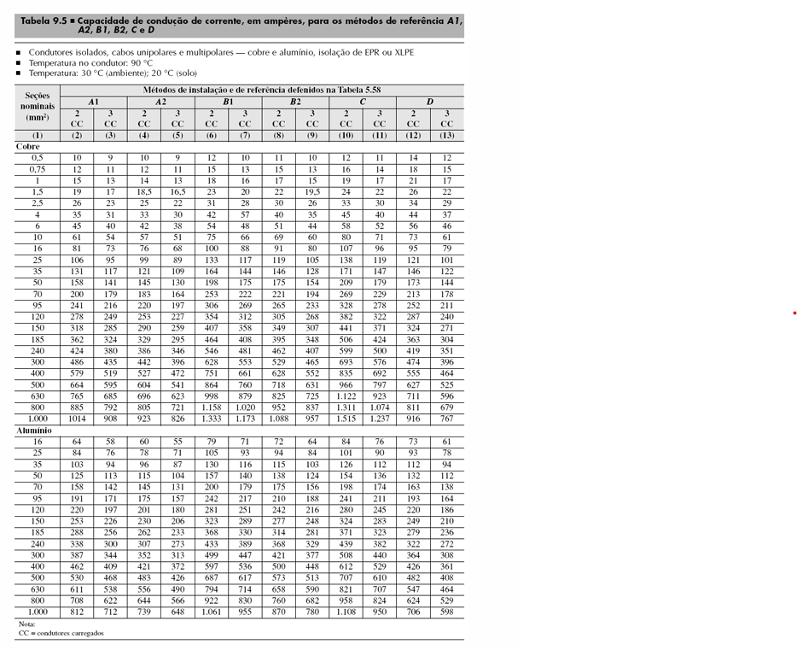
QDL3 | L3 | DEPOSITO DE CARCAÇAS | 1 | 1 | 2 | EPR ou XLPE | 13 | F | 1.5 | 1.5 | 1.5
QDL4 | L4 | RASPA | 2 | 2 | 3 | EPR ou XLPE | 13 | F | 2.5 | 2.5 | 2.5
 | L5 | RASPA | 2 | 2 | 3 | EPR ou XLPE | 13 | F | 2.5 | 2.5 | 2.5
 | L6
 | L7
 | L8
 | L9
 | L10
 | L11
 | L12
 | L13
 | L14
 | L15
 | L16
 | L17
QDL-5 | L18
QDL-6 | L19
 | L20
QDL-7 | L21

QDL-QUEDA DE TENSÃO
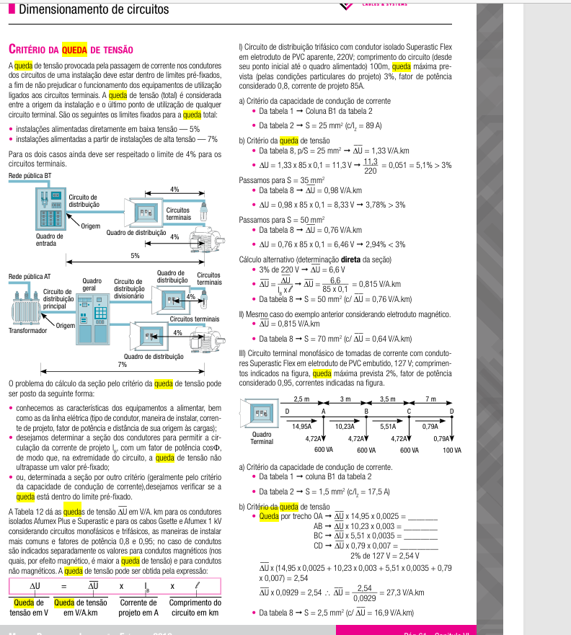
 |  |  |  |  |  |  |  | Seção dos condutores (mm²)
 |  |  |  |  |  |  |  | Quadro | Nº do circuito | Área | Cabos multipolares | Circuitos agrupados | Condutores carregados CC | Isolação | Método de Instalação | Método de Referência | Fase | Neutro | Terra
 |  |  |  |  |  |  |  | QDL0 | L0 | SUBESTAÇÃO | 1 | 1 | 2 | EPR ou XLPE | 33 | B1 | 1.5 | 1.5 | 1.5
 |  |  |  |  |  |  |  | QDL1 | L1 | SALA DE CALDEIRAS | 1 | 1 | 2 | EPR ou XLPE | 13 | F | 1.5 | 1.5 | 1.5
 |  |  |  |  |  |  |  | QDL2 | L2 | COMPRESSOR (BOMBAS E PRENSA) | 1 | 1 | 2 | EPR ou XLPE | 13 | F | 1.5 | 1.5 | 1.5
 |  |  |  |  |  |  |  | QDL3 | L3 | DEPOSITO DE CARCAÇAS | 1 | 1 | 2 | EPR ou XLPE | 13 | F | 1.5 | 1.5 | 1.5
 |  |  |  |  |  |  |  | QDL4 | L4 | RASPA | 2 | 2 | 3 | EPR ou XLPE | 13 | F | 2.5 | 2.5 | 2.5
 |  |  |  |  |  |  |  |  | L5 | RASPA | 2 | 2 | 3 | EPR ou XLPE | 13 | F | 2.5 | 2.5 | 2.5
 |  |  |  |  |  |  |  |  | L6
 |  |  |  |  |  |  |  |  | L7
 |  |  |  |  |  |  |  |  | L8
 |  |  |  |  |  |  |  |  | L9
 |  |  |  |  |  |  |  |  | L10
 |  |  |  |  |  |  |  |  | L11
 |  |  |  |  |  |  |  |  | L12
 |  |  |  |  |  |  |  |  | L13
 |  |  |  |  |  |  |  |  | L14
 |  |  |  |  |  |  |  |  | L15
 |  |  |  |  |  |  |  |  | L16
 |  |  |  |  |  |  |  |  | L17
 |  |  |  |  |  |  |  | QDL5 | L18
 |  |  |  |  |  |  |  | QDL6 | L19
 |  |  |  |  |  |  |  |  | L20
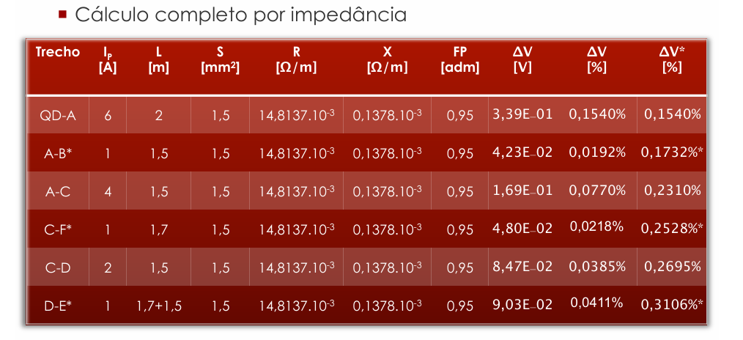
 |  |  |  |  |  |  |  | QDL7 | L21

 |  |  |  |  |  |  |  | Em subida QDL adotar a altura ou pé direito do local e considerar a bitola para subtrair 1,5 ou 3

Tensão (V) | 220
Potência Unitária (VA) | 500
Qtd Luminárias | 5
QDL0 - Subestação |  |  |  |  |  |  |  |  |  |  |  |  |  |  | Tabela de queda tensão adaptada Prysmian
Circuito L0 | Corrente Ip (A) | Distância L (m) | Seção (mm²) | R [Ω/m] | X [Ω/m] | FP | ΔV (V) | ΔV (%) | ΔV(%)* |  | Comprimento | Curva | Subida QDL |  | QDL0 - Subestação
 |  |  |  |  |  |  |  |  |  |  |  |  |  |  | Circuito L0 | Corrente Ip (A) | Distância L (m) | Seção (mm²) | FP | ΔV unitário (V) | ΔV (%) | ΔV(%)*

Potência Unitária | 440
Qtd Luminárias | 4 |  |  |  |  |  |  |  |  |  |  |  |  |  | Tabela de queda tensão adaptada Prysmian
QDL1 - Sala de Caldeiras |  |  |  |  |  |  |  |  |  |  |  |  |  |  | QDL1 - Sala de Caldeiras
Circuito L1 | Corrente Ip (A) | Distância L (m) | Seção (mm²) | R [Ω/m] | X [Ω/m] | FP | ΔV (V) | ΔV (%) | ΔV(%)* |  | Comprimento | Curva | Subida QDL |  | Circuito L1 | Corrente Ip (A) | Distância L (m) | Seção (mm²) | FP | ΔV unitário (V) | ΔV (%) | ΔV(%)*
QDL1-LU1 | 8.000 | 11.42 | 1.5 | 0.0148137 | 0.0001378 | 0.85 | 2.314 | 1.05% | 1.05% |  | 2.92 | 2 | 5.5 |  | QDL1-LU1 | 8.000 | 11.420 | 1.5 | 0.85 | 23 | 0.9551% | 0.96%
LU1-LU2 | 6.000 | 3.98 | 1.5 | 0.0148137 | 0.0001378 | 0.85 | 0.605 | 0.27% | 1.33% |  | 3.98 | 0 | 0 |  | LU1-LU2 | 6.000 | 3.980 | 1.5 | 0.85 | 23 | 0.2497% | 1.20%
LU2-LU3 | 4.000 | 3.98 | 1.5 | 0.0148137 | 0.0001378 | 0.85 | 0.403 | 0.18% | 1.51% |  | 3.98 | 0 | 0 |  | LU2-LU3 | 4.000 | 3.980 | 1.5 | 0.85 | 23 | 0.1664% | 1.37%
LU3-LU4* | 2.000 | 3.98 | 1.5 | 0.0148137 | 0.0001378 | 0.85 | 0.202 | 0.09% | 1.60% |  | 3.98 | 0 | 0 |  | LU3-LU4* | 2.000 | 3.980 | 1.5 | 0.85 | 23 | 0.0832% | 1.45%
 |  |  |  |  |  |  |  |  |  |  | Tem 2 curva em QDL1-LU1 pois para curvar e entra no QDL1
A corrente faz a potencia unitaria vezes o numero de lampadas de cada trecho, dividido pela tensão, cada trecho p/ baixo reduz o numero de luminarias
 |  |  |  |  |  |  |  |  |  |  |  |  |  |  | ΔV unitário pega no catalogo
A distancia se soma os comprimentos dos eletrodutos de cada trecho, no trecho com QDL faz comprimento+curva*1,5 ou 3+subida
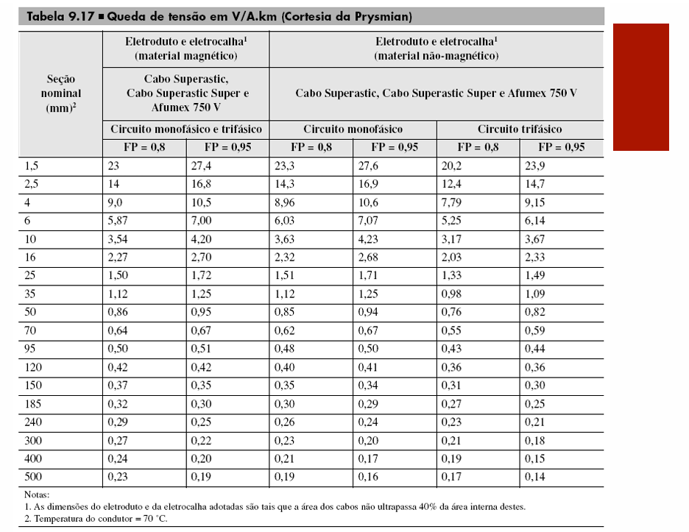
A distancia se soma os comprimentos dos eletrodutos de cada trecho

A impedancia Z separada em R (resistencia) e X (reatancia) adotar o valor da tabela de Impedancia de Sequencia Postiva considerando a seção
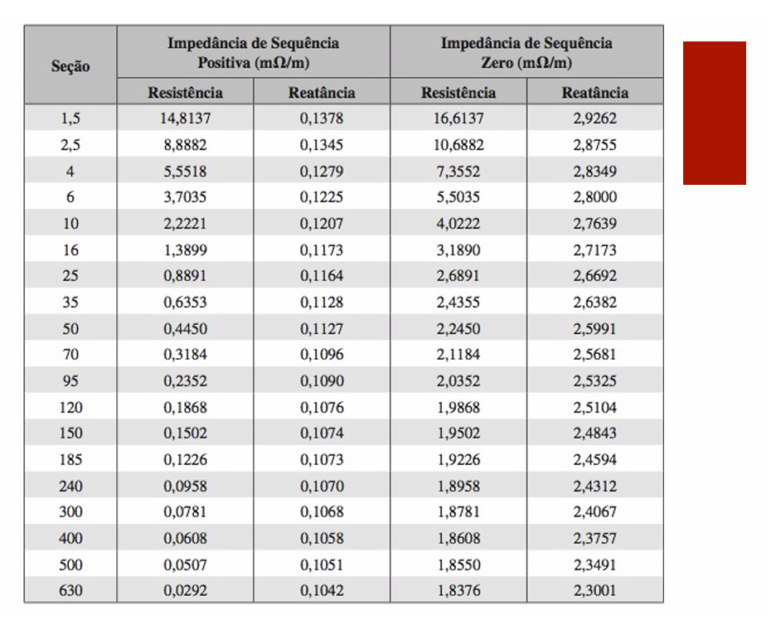

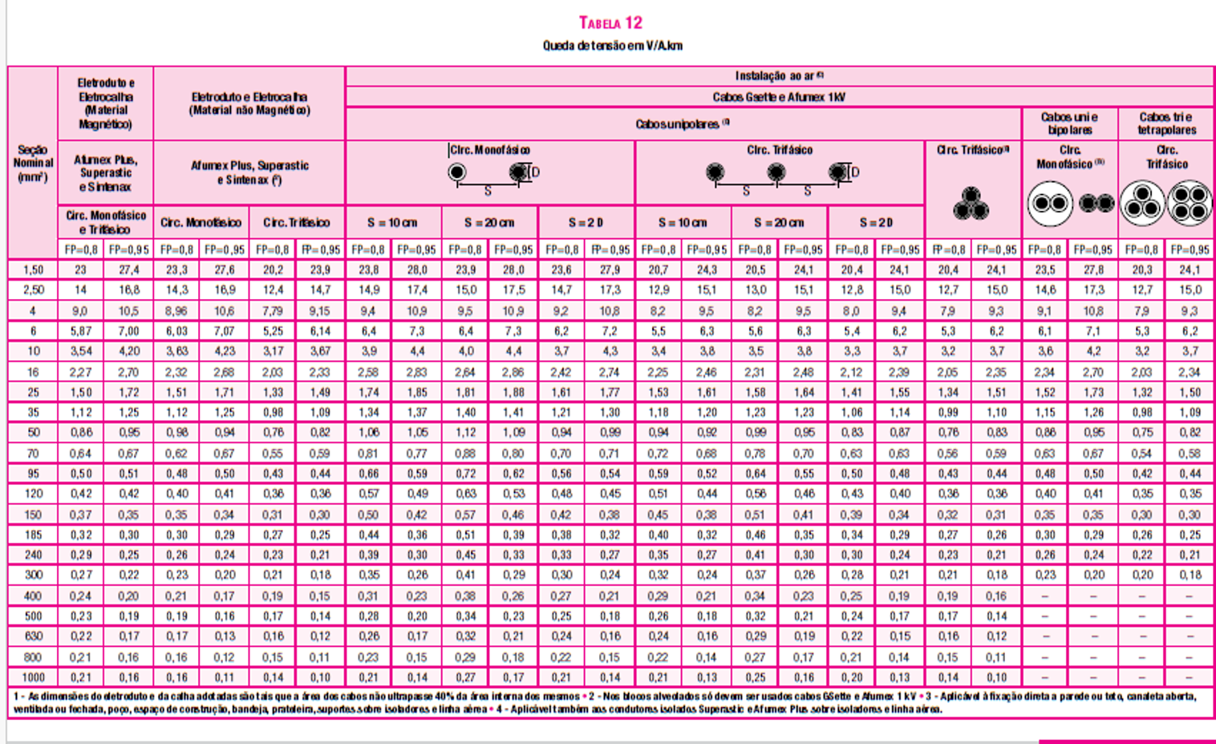

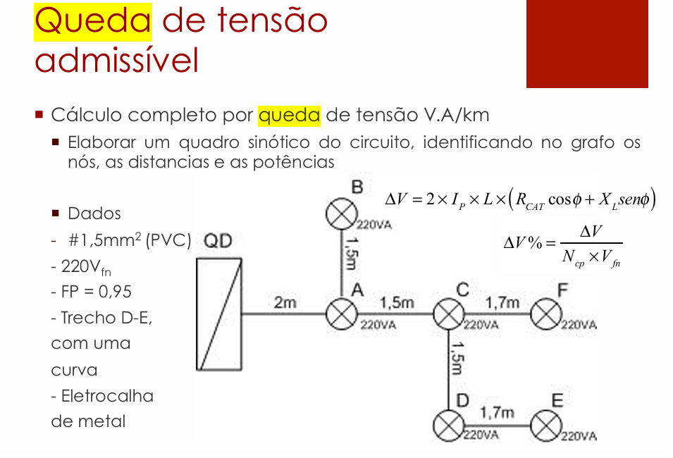
Calcular o ΔV faz a formula
 |  |  |  |  |  |  |  |  |  |  |  |  | Calcular ΔV (%) usa a formula

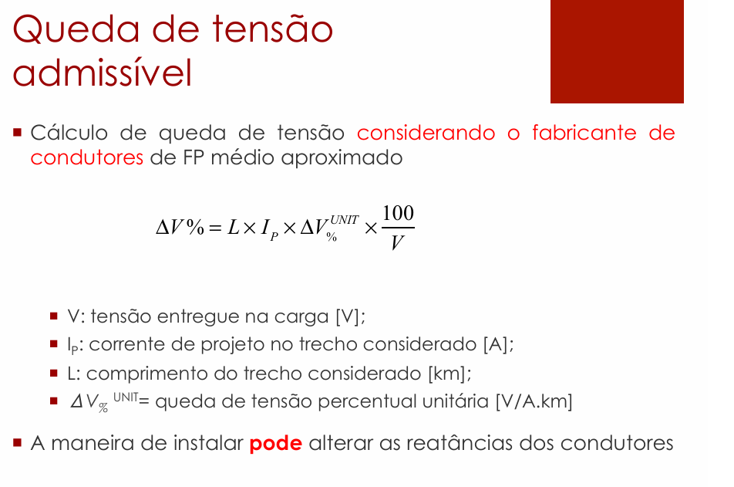

Calcular o ΔV% faz a formula, no denominador usa Ncp é Número de Condutores de Fase (ou número de fases do circuito).

ΔV(%)* calcula segue a tabela primera, ve que o primeiro trecho é apenas o ΔV, segundo trecho é a soma do ΔV% trecho anterior+ΔV do trecho atual |  |  |  |  |  |  |  |  |  |  |  |  | ΔV(%)* calcula segue a tabela primera, ve que o primeiro trecho é apenas o ΔV, segundo trecho é a soma do ΔV% trecho anterior+ΔV do trecho atual

Potência Unitária | 440
Qtd Luminárias | 6
 |  |  |  |  |  |  |  |  |  |  |  |  |  |  | Tabela de queda tensão adaptada Prysmian
QDL2 - Compressor (Bombas e prensa) |  |  |  |  |  |  |  |  |  |  |  |  |  |  | QDL2 - Compressor (Bombas e prensa)
Circuito L2 | Corrente Ip (A) | Distância L (m) | Seção (mm²) | R [Ω/m] | X [Ω/m] | FP | ΔV (V) | ΔV (%) | ΔV(%)* |  | Comprimento | Curva | Subida QDL |  | Circuito L2 | Corrente Ip (A) | Distância L (m) | Seção (mm²) | FP | ΔV unitário (V) | ΔV (%) | ΔV(%)*
QDL2-LU1 | 12.000 | 10.74 | 1.5 | 0.0148137 | 0.0001378 | 0.85 | 3.264 | 1.48% | 1.48% |  | 2.24 | 2 | 5.5 |  | QDL2-LU1 | 12.000 | 10.740 | 1.5 | 0.85 | 23 | 1.3474% | 1.35%
LU1-LU2 | 10.000 | 3.09 | 1.5 | 0.0148137 | 0.0001378 | 0.85 | 0.783 | 0.36% | 1.84% |  | 3.09 | 0 | 0 |  | LU1-LU2 | 10.000 | 3.090 | 1.5 | 0.85 | 23 | 0.3230% | 1.67%
LU2-LU3 | 8.000 | 3.09 | 1.5 | 0.0148137 | 0.0001378 | 0.85 | 0.626 | 0.28% | 2.12% |  | 3.09 | 0 | 0 |  | LU2-LU3 | 8.000 | 3.090 | 1.5 | 0.85 | 23 | 0.2584% | 1.93%
LU3-LU4 | 6.000 | 6.3 | 1.5 | 0.0148137 | 0.0001378 | 0.85 | 0.957 | 0.44% | 2.56% |  | 4.8 | 1 | 0 |  | LU3-LU4 | 6.000 | 6.300 | 1.5 | 0.85 | 23 | 0.3952% | 2.32%
LU4-LU5 | 4.000 | 4.59 | 1.5 | 0.0148137 | 0.0001378 | 0.85 | 0.465 | 0.21% | 2.77% |  | 3.09 | 1 | 0 |  | LU4-LU5 | 4.000 | 4.590 | 1.5 | 0.85 | 23 | 0.1919% | 2.52%
LU5-LU6* | 2.000 | 3.09 | 1.5 | 0.0148137 | 0.0001378 | 0.85 | 0.157 | 0.07% | 2.84% |  | 3.09 | 0 | 0 |  | LU5-LU6* | 2.000 | 3.090 | 1.5 | 0.85 | 23 | 0.0646% | 2.58%
 |  |  |  |  |  |  |  |  |  |  | Tem 2 curva em QDL2-LU1 pois para curvar e entra no QDL2
 |  |  |  |  |  |  |  |  |  |  | Tem curva em LU3-LU4 pois é trecho vertical para horizontal
 |  |  |  |  |  |  |  |  |  |  | Tem curva em LU5-LU6 pois é trecho horizontal para vertical

A corrente faz a potencia unitaria vezes o numero de lampadas de cada trecho, dividido pela tensão, cada trecho p/ baixo reduz o numero de luminarias
 |  |  |  |  |  |  |  |  |  |  |  |  |  |  | ΔV unitário pega no catalogo
A distancia se soma os comprimentos dos eletrodutos de cada trecho, no trecho com QDL faz comprimento+curva*1,5 ou 3+subida
A distancia se soma os comprimentos dos eletrodutos de cada trecho

A impedancia Z separada em R (resistencia) e X (reatancia) adotar o valor da tabela de Impedancia de Sequencia Postiva considerando a seção

Calcular o ΔV faz a formula
 |  |  |  |  |  |  |  |  |  |  |  |  |  | Calcular ΔV (%) usa a formula

Calcular o ΔV% faz a formula, no denominador usa Ncp é Número de Condutores de Fase (ou número de fases do circuito).

ΔV(%)* calcula segue a tabela primera, ve que o primeiro trecho é apenas o ΔV, segundo trecho é a soma do ΔV% trecho anterior+ΔV do trecho atual |  |  |  |  |  |  |  |  |  |  |  |  | ΔV(%)* calcula segue a tabela primera, ve que o primeiro trecho é apenas o ΔV, segundo trecho é a soma do ΔV% trecho anterior+ΔV do trecho atual

Potência Unitária | 440
Qtd Luminárias | 6
 |  |  |  |  |  |  |  |  |  |  |  |  |  |  | Tabela de queda tensão adaptada Prysmian
QDL3 - Depósito de carcaças |  |  |  |  |  |  |  |  |  |  |  |  |  |  | QDL3 - Depósito de carcaças
Circuito L3 | Corrente Ip (A) | Distância L (m) | Seção (mm²) | R [Ω/m] | X [Ω/m] | FP | ΔV (V) | ΔV (%) | ΔV(%)* |  | Comprimento | Curva | Subida QDL |  | Circuito L3 | Corrente Ip (A) | Distância L (m) | Seção (mm²) | FP | ΔV unitário (V) | ΔV (%) | ΔV(%)*
QDL3-LU1 | 12.000 | 11.71 | 1.5 | 0.0148137 | 0.0001378 | 0.85 | 3.559 | 1.62% | 1.62% |  | 3.21 | 2 | 5.5 |  | QDL3-LU1 | 12.000 | 11.710 | 1.5 | 0.85 | 23 | 1.4691% | 1.47%
LU1-LU2 | 10.000 | 5.59 | 1.5 | 0.0148137 | 0.0001378 | 0.85 | 1.416 | 0.64% | 2.26% |  | 5.59 | 0 | 0 |  | LU1-LU2 | 10.000 | 5.590 | 1.5 | 0.85 | 23 | 0.5844% | 2.05%
LU1-LU3 | 8.000 | 6.3 | 1.5 | 0.0148137 | 0.0001378 | 0.85 | 1.277 | 0.58% | 2.84% |  | 4.8 | 1 | 0 |  | LU1-LU3 | 8.000 | 6.300 | 1.5 | 0.85 | 23 | 0.5269% | 2.58%
LU3-LU4 | 6.000 | 7.09 | 1.5 | 0.0148137 | 0.0001378 | 0.85 | 1.077 | 0.49% | 3.33% |  | 5.59 | 1 | 0 |  | LU3-LU4 | 6.000 | 7.090 | 1.5 | 0.85 | 23 | 0.4447% | 3.03%
LU4-LU5 | 4.000 | 7.1 | 1.5 | 0.0148137 | 0.0001378 | 0.85 | 0.719 | 0.33% | 3.66% |  | 5.6 | 1 | 0 |  | LU4-LU5 | 4.000 | 7.100 | 1.5 | 0.85 | 23 | 0.2969% | 3.32%
LU5-LU6* | 2.000 | 5.56 | 1.5 | 0.0148137 | 0.0001378 | 0.85 | 0.282 | 0.13% | 3.79% |  | 4.06 | 1 | 0 |  | LU5-LU6* | 2.000 | 5.560 | 1.5 | 0.85 | 23 | 0.1163% | 3.44%
 |  |  |  |  |  |  |  |  |  |  | Tem 2 curva em QDL3-LU1 pois para curvar e entra no QDL3
 |  |  |  |  |  |  |  |  |  |  | Tem curva em LU1-LU3 pois é trecho vertical para horizontal
 |  |  |  |  |  |  |  |  |  |  | Tem curva em LU3-LU4 pois é trecho horizontal para vertical
 |  |  |  |  |  |  |  |  |  |  | Tem curva em LU4-LU5 pois é trecho vertical para horizontal
A corrente faz a potencia unitaria vezes o numero de lampadas de cada trecho, dividido pela tensão, cada trecho p/ baixo reduz o numero de luminarias |  |  |  |  |  |  |  |  |  |  | Tem curva em LU5-LU6 pois é trecho horizontal para vertical
 |  |  |  |  |  |  |  |  |  |  |  |  |  |  | ΔV unitário pega no catalogo
A distancia se soma os comprimentos dos eletrodutos de cada trecho, no trecho com QDL faz comprimento+curva*1,5 ou 3+subida
A distancia se soma os comprimentos dos eletrodutos de cada trecho

A impedancia Z separada em R (resistencia) e X (reatancia) adotar o valor da tabela de Impedancia de Sequencia Postiva considerando a seção

Calcular o ΔV faz a formula
 |  |  |  |  |  |  |  |  |  |  |  |  |  | Calcular ΔV (%) usa a formula

Calcular o ΔV% faz a formula, no denominador usa Ncp é Número de Condutores de Fase (ou número de fases do circuito).

ΔV(%)* calcula segue a tabela primera, ve que o primeiro trecho é apenas o ΔV, segundo trecho é a soma do ΔV% trecho anterior+ΔV do trecho atual |  |  |  |  |  |  |  |  |  |  |  |  | ΔV(%)* calcula segue a tabela primera, ve que o primeiro trecho é apenas o ΔV, segundo trecho é a soma do ΔV% trecho anterior+ΔV do trecho atual

Potência Unitária | 440
Qtd Luminárias | 12
 |  |  |  |  |  |  |  |  |  |  |  |  |  |  | Tabela de queda tensão adaptada Prysmian
QDL4 - Raspa e Recapagem |  |  |  |  |  |  |  |  |  |  |  |  |  |  | QDL4 - Raspa
Circuito L4/L5 | Corrente Ip (A) | Distância L (m) | Seção (mm²) | R [Ω/m] | X [Ω/m] | FP | ΔV (V) | ΔV (%) | ΔV(%)* |  | Comprimento | Curva | Subida QDL |  | Circuito L4/L5 | Corrente Ip (A) | Distância L (m) | Seção (mm²) | FP | ΔV unitário (V) | ΔV (%) | ΔV(%)*
QDL4-LU1 | 24.000 | 9.23 | 2.5 | 0.0088882 | 0.0001345 | 0.85 | 3.379 | 1.54% | 1.54% |  | 2.23 | 1 | 5.5 |  | QDL4-LU1 | 24.000 | 9.230 | 2.5 | 0.85 | 14 | 1.4097% | 1.41%
LU1-LU2 | 22.000 | 6.65 | 2.5 | 0.0088882 | 0.0001345 | 0.85 | 2.231 | 1.01% | 2.55% |  | 5.15 | 1 | 0 |  | LU1-LU2 | 22.000 | 6.650 | 2.5 | 0.85 | 14 | 0.9310% | 2.34%
LU2-LU3 | 20.000 | 5.15 | 2.5 | 0.0088882 | 0.0001345 | 0.85 | 1.571 | 0.71% | 3.26% |  | 5.15 | 0 | 0 |  | LU2-LU3 | 20.000 | 5.150 | 2.5 | 0.85 | 14 | 0.6555% | 3.00%
LU1-LU4 | 18.000 | 6.65 | 2.5 | 0.0088882 | 0.0001345 | 0.85 | 1.826 | 0.83% | 4.09% |  | 5.15 | 1 | 0 |  | LU1-LU4 | 18.000 | 6.650 | 2.5 | 0.85 | 14 | 0.7617% | 3.76%
LU4-LU5 | 16.000 | 5.15 | 2.5 | 0.0088882 | 0.0001345 | 0.85 | 1.257 | 0.57% | 4.67% |  | 5.15 | 0 | 0 |  | LU4-LU5 | 16.000 | 5.150 | 2.5 | 0.85 | 14 | 0.5244% | 4.28%
LU5-LU6* | 14.000 | 5.15 | 2.5 | 0.0088882 | 0.0001345 | 0.85 | 1.100 | 0.50% | 5.16% |  | 5.15 | 0 | 0 |  | LU5-LU6* | 14.000 | 5.150 | 2.5 | 0.85 | 14 | 0.4588% | 4.74%
LU1-LU7 | 12.000 | 4.06 | 2.5 | 0.0088882 | 0.0001345 | 0.85 | 0.743 | 0.34% | 5.50% |  | 4.06 | 0 | 0 |  | LU1-LU7 | 12.000 | 4.060 | 2.5 | 0.85 | 14 | 0.3100% | 5.05%
LU7-LU8 | 10.000 | 6.65 | 2.5 | 0.0088882 | 0.0001345 | 0.85 | 1.014 | 0.46% | 5.96% |  | 5.15 | 1 | 0 |  | LU7-LU8 | 10.000 | 6.650 | 2.5 | 0.85 | 14 | 0.4232% | 5.47%
LU8-LU9 | 8.000 | 5.15 | 2.5 | 0.0088882 | 0.0001345 | 0.85 | 0.628 | 0.29% | 6.25% |  | 5.15 | 0 | 0 |  | LU8-LU9 | 8.000 | 5.150 | 2.5 | 0.85 | 14 | 0.2622% | 5.74%
LU7-LU10 | 6.000 | 6.65 | 2.5 | 0.0088882 | 0.0001345 | 0.85 | 0.609 | 0.28% | 6.53% |  | 5.15 | 1 | 0 |  | LU7-LU10 | 6.000 | 6.650 | 2.5 | 0.85 | 14 | 0.2539% | 5.99%
LU10-LU11 | 4.000 | 5.15 | 2.5 | 0.0088882 | 0.0001345 | 0.85 | 0.314 | 0.14% | 6.67% |  | 5.15 | 0 | 0 |  | LU10-LU11 | 4.000 | 5.150 | 2.5 | 0.85 | 14 | 0.1311% | 6.12%
LU11-LU12 | 2.000 | 5.15 | 2.5 | 0.0088882 | 0.0001345 | 0.85 | 0.157 | 0.07% | 6.74% |  | 5.15 | 0 | 0 |  | LU11-LU12 | 2.000 | 5.150 | 2.5 | 0.85 | 14 | 0.0655% | 6.19%
 |  |  |  |  |  |  |  |  |  |  | Tem 1 curva em QDL4-LU1 pois para entra no QDL4
 |  |  |  |  |  |  |  |  |  |  | Tem curva em LU1-LU2 pois é trecho vertical para horizontal |  |  |  | ΔV unitário pega no catalogo
 |  |  |  |  |  |  |  |  |  |  | Tem curva em LU1-LU4 pois é trecho horizontal para vertical

A corrente faz a potencia unitaria vezes o numero de lampadas de cada trecho, dividido pela tensão, cada trecho p/ baixo reduz o numero de luminarias
 |  |  |  |  |  |  |  |  |  |  | Tem curva em LU7-LU8 pois é trecho horizontal para vertical
A distancia se soma os comprimentos dos eletrodutos de cada trecho, no trecho com QDL faz comprimento+curva*1,5 ou 3+subida |  |  |  |  |  |  |  |  |  |  | Tem curva em LU7-LU10 pois é trecho horizontal para vertical
A distancia se soma os comprimentos dos eletrodutos de cada trecho

A impedancia Z separada em R (resistencia) e X (reatancia) adotar o valor da tabela de Impedancia de Sequencia Postiva considerando a seção

Calcular o ΔV faz a formula
 |  |  |  |  |  |  |  |  |  |  |  |  |  | Calcular ΔV (%) usa a formula

Calcular o ΔV faz a formula

 |  |  |  |  |  |  |  |  |  |  |  |  | ΔV(%)* calcula segue a tabela primera, ve que o primeiro trecho é apenas o ΔV, segundo trecho é a soma do ΔV% trecho anterior+ΔV do trecho atual

Calcular o ΔV% faz a formula, no denominador usa Ncp é Número de Condutores de Fase (ou número de fases do circuito).

ΔV(%)* calcula segue a tabela primera, ve que o primeiro trecho é apenas o ΔV, segundo trecho é a soma do ΔV% trecho anterior+ΔV do trecho atual

QDL-BALANÇO POTENCIAS
QDL0 - Subestação
Circuito | Área | Corrente do Disjuntor In (A) | Disjuntor | Capacidade de interrupção do disjuntor (kA) | Balanço de potência (VA)
 |  |  |  |  | R | S | T

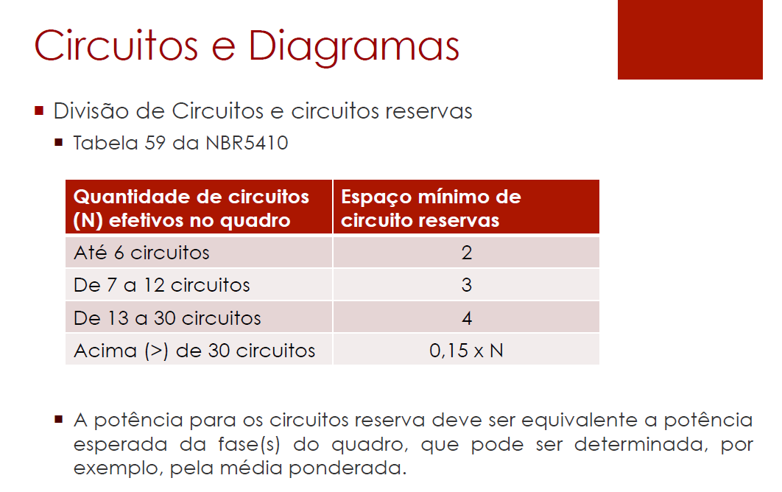
QDL1 - Sala de Caldeiras
Circuito | Área | Corrente do Disjuntor In (A) | Disjuntor | Capacidade de interrupção do disjuntor (kA) | Balanço de potência (VA)
 |  |  |  |  | R | S | T
L1 | SALA DE CALDEIRAS | 10 | MDW-C10 | 5 | - | 1760 | -

 |  |  |  |  |  |  |  | Disjuntor escolhe baseado na In obtida lá em disjuntores

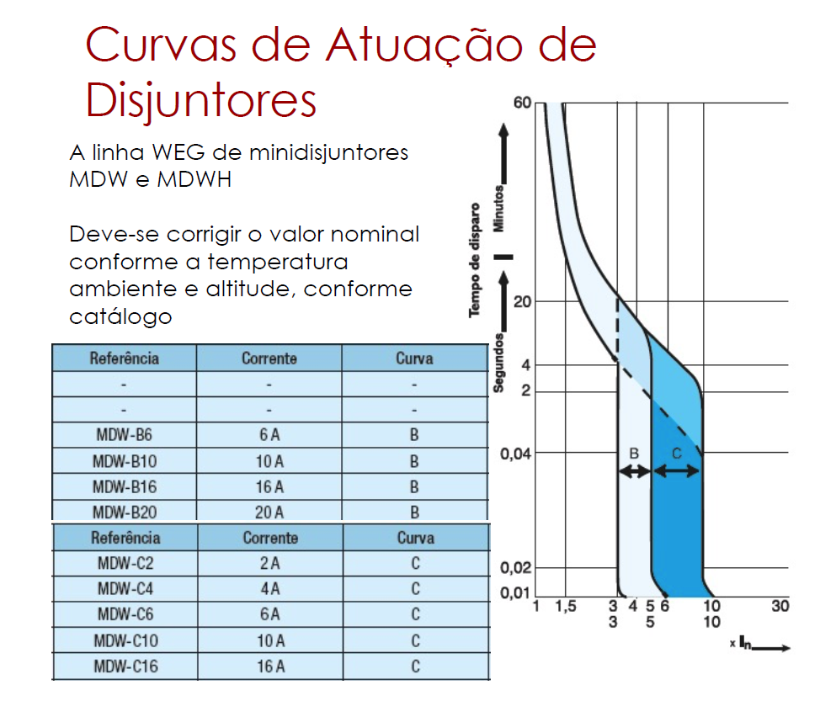

 |  |  |  |  |  |  |  | Capacidade de interrupção do disjuntor (kA)

 |  |  |  |  |  |  |  | pergunta: Capacidade de interrupção do disjuntor (kA) eu posso colocar 2 kA por ser 220 V certo?

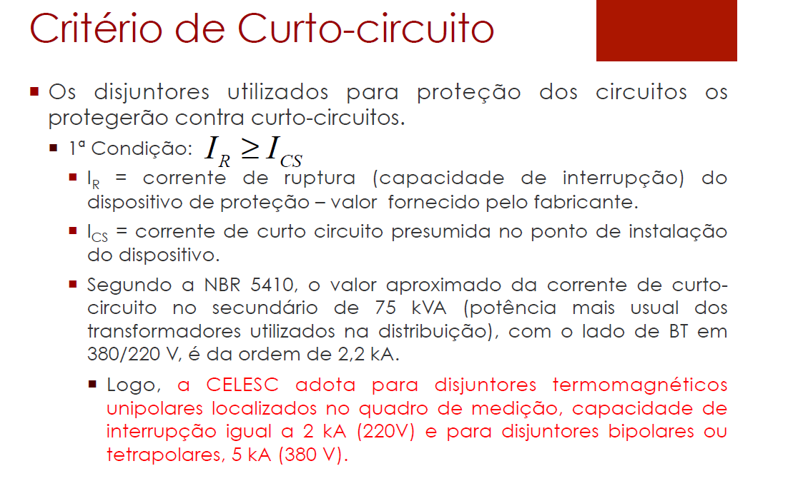

 |  |  |  |  |  |  |  | Balanço de potência confiro a distribuição em balanço total

QDL2 - Compressor
Circuito | Área | Corrente do Disjuntor In (A) | Disjuntor | Capacidade de interrupção do disjuntor (kA) | Balanço de potência (VA)
 |  |  |  |  | R | S | T
L2 | COMPRESSOR (BOMBAS E PRENSA) | 16 | MDW-C16 | 5 | - | - | 2640

 |  |  |  |  |  |  |  | Disjuntor escolhe baseado na In obtida lá em disjuntores

 |  |  |  |  |  |  |  | Capacidade de interrupção do disjuntor (kA)

 |  |  |  |  |  |  |  | pergunta: Capacidade de interrupção do disjuntor (kA) eu posso colocar 2 kA por ser 220 V certo?

 |  |  |  |  |  |  |  | Balanço de potência confiro a distribuição em balanço total

QDL3 - Depósito de carcaças
Circuito | Área | Corrente do Disjuntor In (A) | Disjuntor | Capacidade de interrupção do disjuntor (kA) | Balanço de potência (VA)
 |  |  |  |  | R | S | T
L3 | DEPÓSITO DE CARCAÇAS | 16 | MDW-C16 | 5 | 2640 | - | -

 |  |  |  |  |  |  |  |  | Disjuntor escolhe baseado na In obtida lá em disjuntores

 |  |  |  |  |  |  |  |  | Capacidade de interrupção do disjuntor (kA)

 |  |  |  |  |  |  |  |  | pergunta: Capacidade de interrupção do disjuntor (kA) eu posso colocar 2 kA por ser 220 V certo?

 |  |  |  |  |  |  |  |  | Balanço de potência confiro a distribuição em balanço total
QDL4 - Raspa e Recapagem
Circuito | Área | Corrente do Disjuntor In (A) | Disjuntor | Capacidade de interrupção do disjuntor (kA) | Balanço de potência (VA)
 |  |  |  |  | R | S | T
L4 | RASPA | 16 | MDW-C16 | 5 | - | 2640 | -
L5 | RASPA | 16.00 | MDW-C16 | 5 | - | - | 2640
L6
L7
L8
L9
L10
L11
L12
L13
L14
L15
L16
L17
 |  |  |  | total

 |  |  |  | Fazer o somatório das fases | 0
 |  |  |  | Distribuir as fases ente o somatório | 0
 |  |  | Utilizar a fase mais carregada e dividir por 220 V, acha I |  |  |  | 0 |  |  | Disjuntor escolhe baseado na In obtida lá em disjuntores

 |  |  |  |  |  |  |  |  |  | Capacidade de interrupção do disjuntor (kA)

 |  |  |  |  |  |  |  |  |  | pergunta: Capacidade de interrupção do disjuntor (kA) eu posso colocar 2 kA por ser 220 V certo?

 |  |  |  |  |  |  |  |  |  | Balanço de potência confiro a distribuição em balanço total

